1.1
voltar à página inicial |  |  |  | 1 - MENUS DE NAVEGAÇÃO
 | S | N | NA
 |  | x |  | 1.1 O menu de navegação deve estar estruturado como uma lista de opções
 |  |  |  | Para que possa ser bem interpretado por tecnologias de apoio, os menus e submenus devem estar estruturados com elementos nativos, do tipo <ul>, ou com a semântica e o estado dos elementos identificados com técnicas em ARIA.

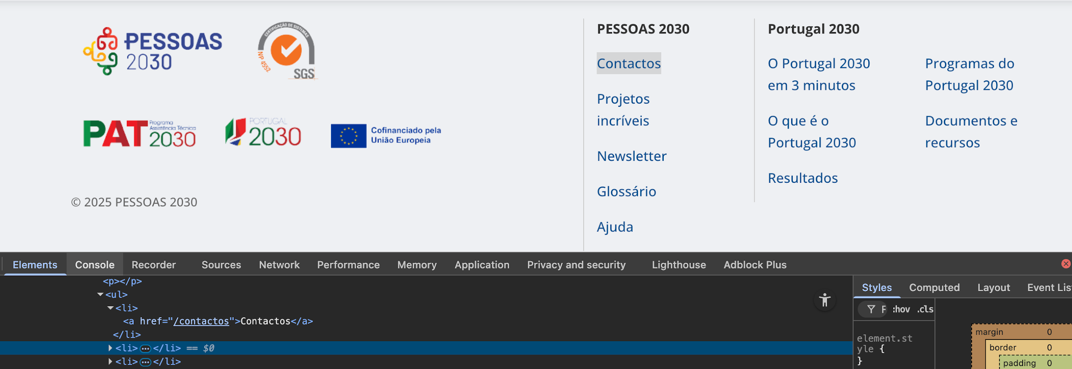
 | Listagem de evidências
 |  |  |  |  | Notas:
 |  |  |  |  | Opção Fechar Menu surge na lista de opções

1.2
voltar à página inicial |  |  |  | 1 - MENUS DE NAVEGAÇÃO
 | S | N | NA
 | x |  |  | 1.2 É possível selecionar as opções e as subopções do menu quer com rato quer com teclado
 |  |  |  | Deve ser possível percorrer a estrutura de navegação quer com um dispositivo apontador quer com o teclado.

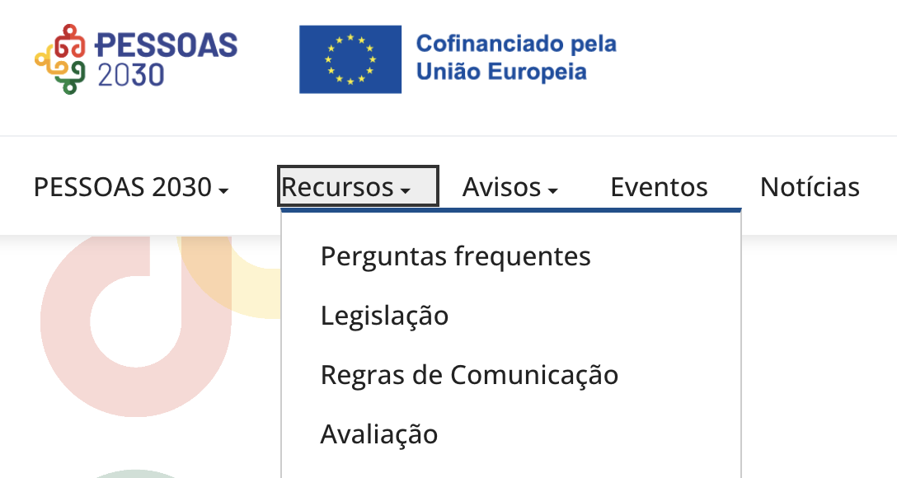
 | Listagem de evidências
 |  |  |  |  | Notas:
 |  |  |  |  | É possível selecionar as opções e as subopções do menu quer com rato quer com teclado. Em dispositivos móveis o menu surge aberto com as entradas de segundo nível, por opção, pois simplifica a sua interação e por consequente a experiência de utilização.

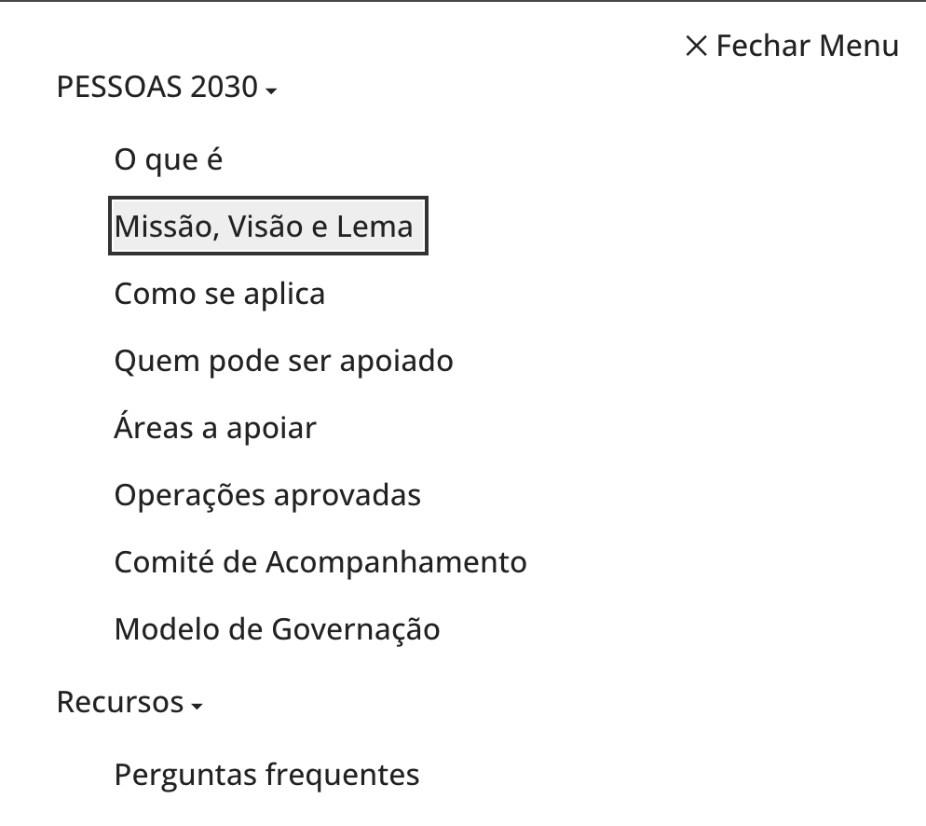

2.1
voltar à página inicial |  |  |  | 2 - TÍTULOS E SUBTÍTULOS
 | S | N | NA
 | x |  |  | 2.1 Existe um título <h1> marcado na página
 |  |  |  | O título principal de cada página, que sumariza o seu conteúdo, deve ser identificado como o primeiro nível dos títulos (h1). Não deverá ser utilizado mais do que um <h1> por página.

 | Listagem de evidências
 |  |  |  |  | Notas:
 |  |  |  |  | Existe um título <h1> marcado na página. O <h1> da página inicial é o logo do site.

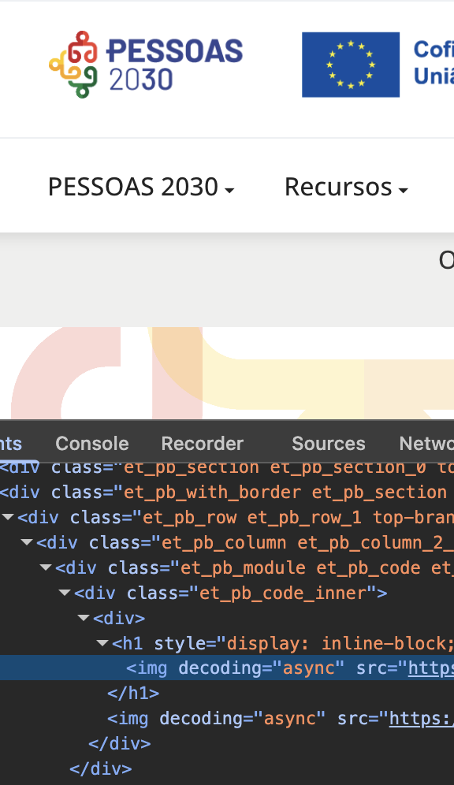

5.1
voltar à página inicial |  |  |  | 5 - GRÁFICOS E IMAGENS-LINK
 | S | N | NA
 | x |  |  | 5.1 A imagem ou gráfico tem um equivalente alternativo em texto curto e correto
 |  |  |  | As imagens não decorativas deverão ter uma descrição breve associada, nomeadamente através do uso do atributo <ALT>. Esta legenda deve descrever fielmente o propósito da imagem no contexto em que se encontra.

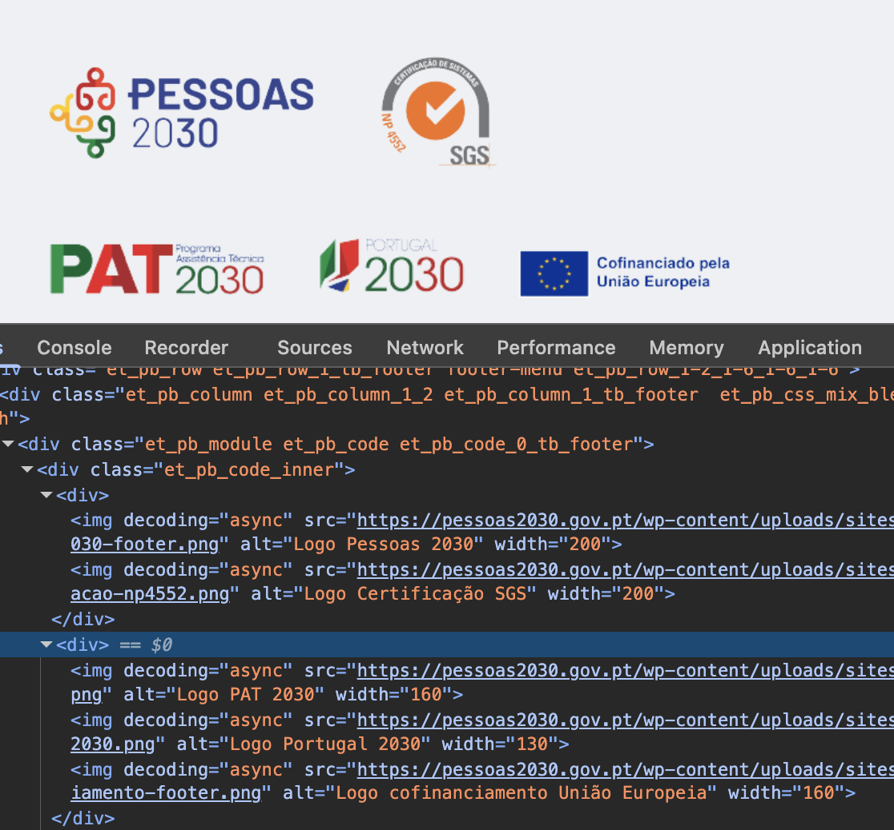
 | Listagem de evidências
 |  |  |  |  | Notas:
 |  |  |  |  | A imagem ou gráfico tem um equivalente alternativo em texto curto e correto

5.2
voltar à página inicial |  |  |  | 5 - GRÁFICOS E IMAGENS-LINK
 | S | N | NA
 | x |  |  | 5.2 O gráfico é acompanhado de uma descrição longa
 |  |  |  | Gráficos resultantes de análise de dados deverão ser acompanhados da tabela de dados que lhe deu origem, de forma a preservar o acesso à informação completa.

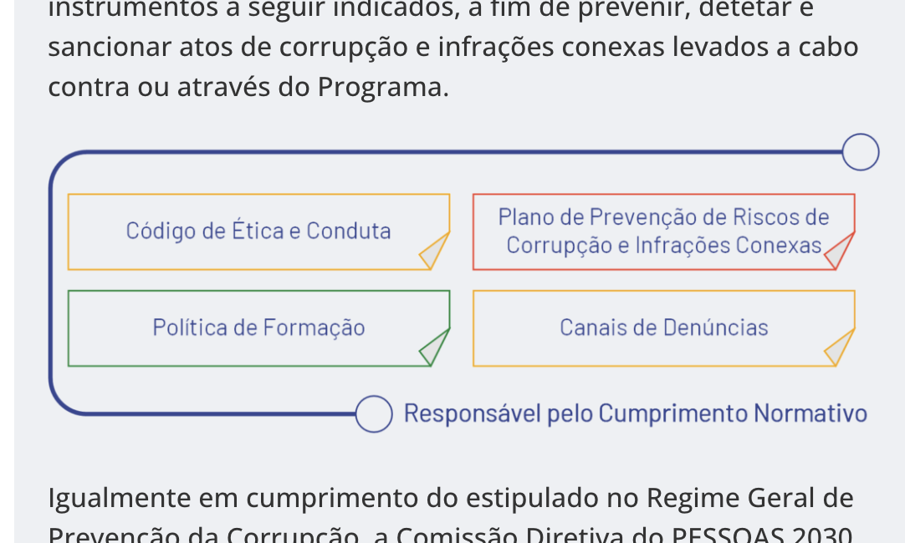
 | Listagem de evidências
 |  |  |  |  | Notas:
 |  |  |  |  | O gráfico é acompanhado de uma descrição longa

6.1
voltar à página inicial |  |  |  | 6 - CONTRASTE
 | S | N | NA
 |  | x |  | 6.1 No corpo de um documento, o rácio de contraste entre a cor do texto normal (menor que 18 pontos ou menor que 14 pontos negrito) e a cor do fundo é superior a 4,5:1
 |  |  |  | Deve assegurar-se no corpo do documento que o rácio de contraste entre a cor do texto e a cor de fundo é, no mínimo, de 4,5:1, de forma a assegurar a sua legibilidade para utilizadores com deficiências da visão.

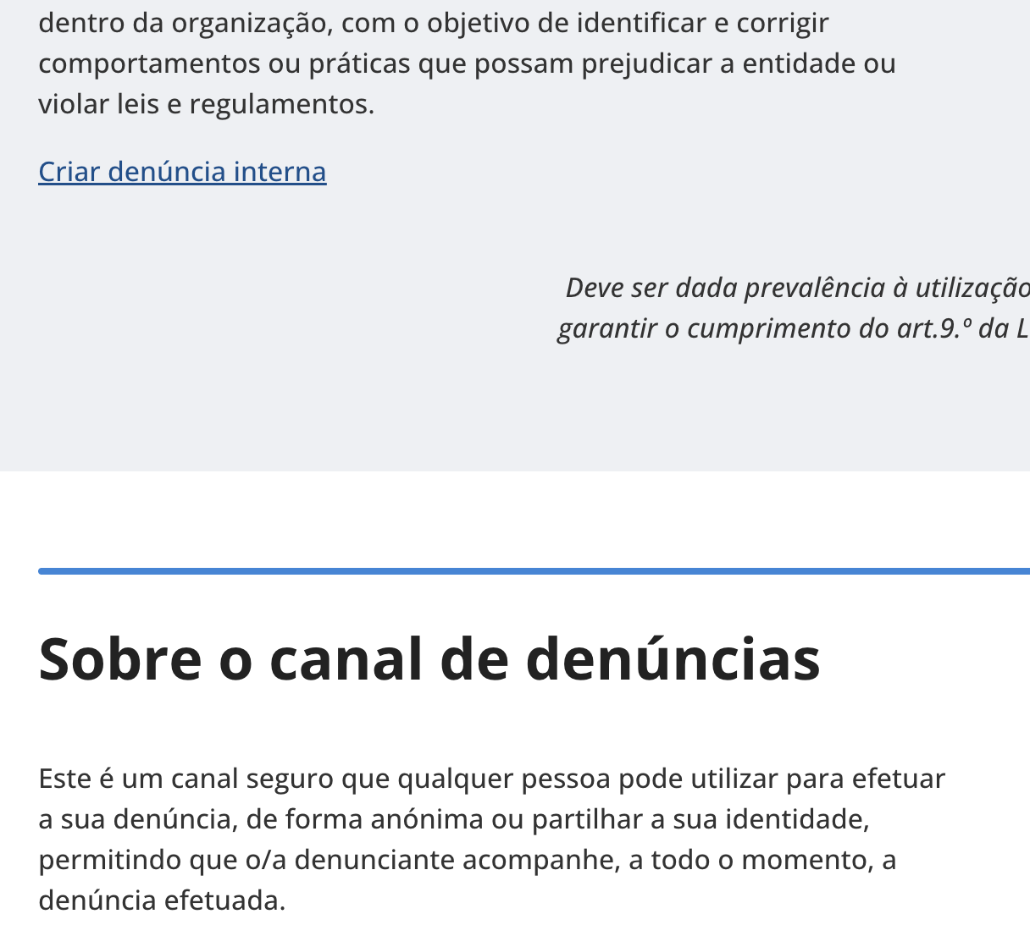
 | Listagem de evidências
 |  |  |  |  | Notas:
 |  |  |  |  | Existem conteúdos onde o contraste não é respeitado

7.1
voltar à página inicial |  |  |  | 7 - PLAYERS
 | S | N | NA
 | x |  |  | 7.1 Deve ser possível ativar os botões de controlo do leitor quer com o rato quer com o teclado
 |  |  |  | Os leitores de multimédia não devem iniciar automaticamente a reprodução dos elementos e têm de ser operáveis usando apenas um rato ou usando apenas um teclado.

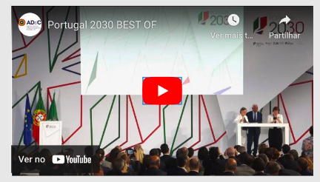
 | Listagem de evidências
 |  |  |  |  | Notas:
 |  |  |  |  | É possível ativar os botões de controlo do leitor quer com o rato quer com o teclado

8.1
voltar à página inicial |  |  |  | 8 - ESTRUTURA DA PÁGINA
 | S | N | NA
 | x |  |  | 8.1 Quando se retira a CSS, todos os elementos HTML devem alinhar à esquerda
 |  |  |  | Quando se desativam todos os estilos visuais, o conteúdo da página é apresentado alinhado à esquerda e apresenta-se de forma linear.

 | Listagem de evidências
 |  |  |  |  | Notas:
 |  |  |  |  | Sem CSS, os elementos HTML alinham à esquerda
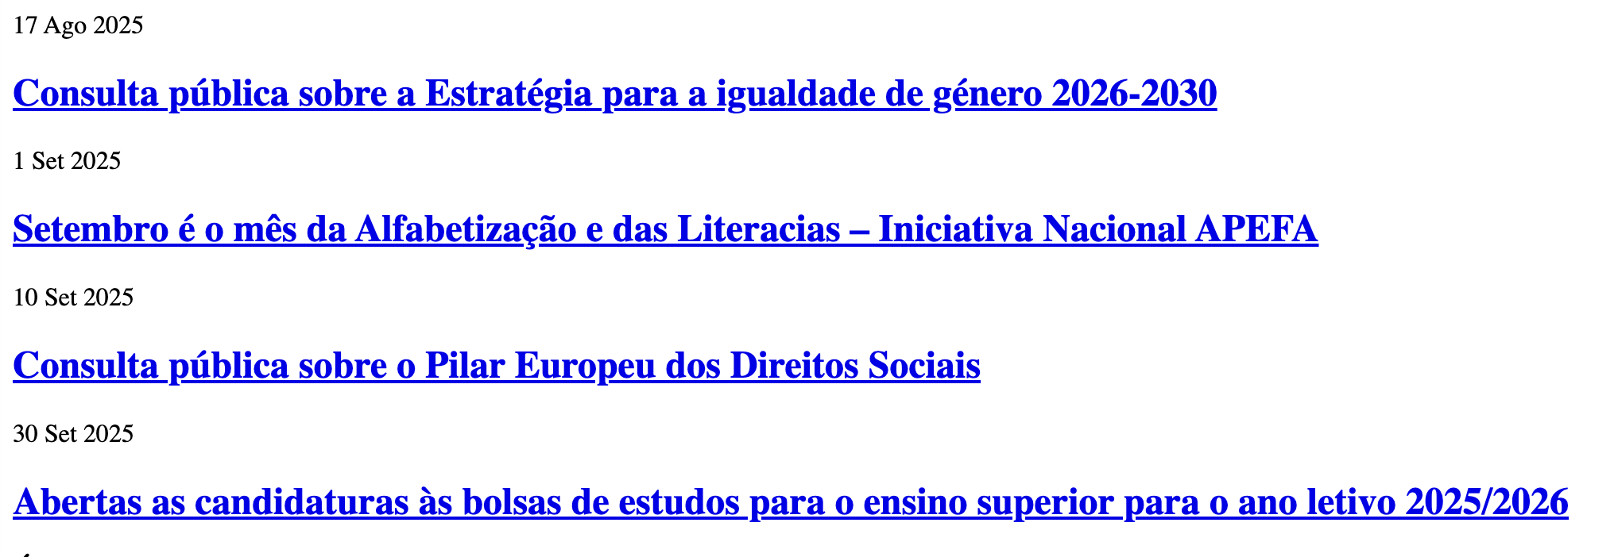

8.4
voltar à página inicial |  |  |  | 8 - ESTRUTURA DA PÁGINA
 | S | N | NA
 | x |  |  | 8.4 Quando se retira a CSS, a informação relevante permanece visível
 |  |  |  | Toda a informação visível deve permanecer na página sob forma textual, quando se desativam os estilos visuais.

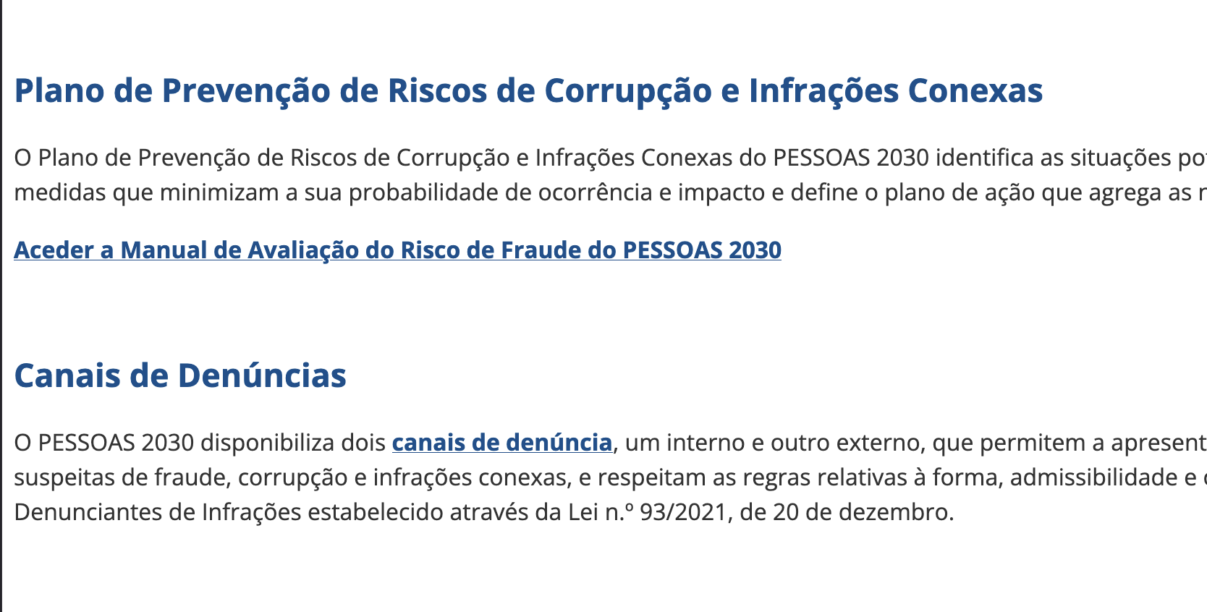
 | Listagem de evidências
 |  |  |  |  | Notas:
 |  |  |  |  | A informação relevante permanece visível

8.5
voltar à página inicial |  |  |  | 8 - ESTRUTURA DA PÁGINA
 | S | N | NA
 | x |  |  | 8.5 A maquetização da página é feita sem recorrer ao elemento <table>
 |  |  |  | A estrutura de composição gráfica da página não é feita recorrendo a elementos de tabela mas sim a uma maior diversidade de elementos semânticos (por ex., <main>) e genéricos (por ex., <div>), que permitem a recomposição visual para diferentes tipos e dimensões de ecrã.

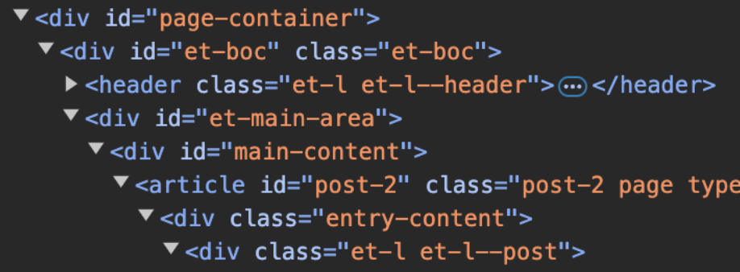
 | Listagem de evidências
 |  |  |  |  | Notas:
 |  |  |  |  | A estrutura de composição da página usa elementos semânticos, sem recorrer ao elemento "table"

9.1
voltar à página inicial |  |  |  | 9 - MODAIS
 | S | N | NA
 | x |  |  | 9.1 Quando a caixa de diálogo é aberta, o foco (cursor do Browser) move-se para um elemento dentro da caixa de diálogo
 |  |  |  | Assim que a caixa de edição se sobrepõe à janela, o cursor do Browser deve saltar para dentro da caixa de diálogo.

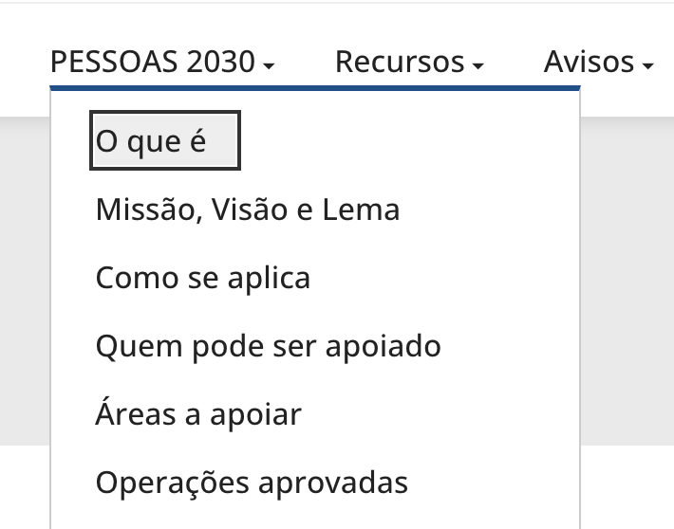
 | Listagem de evidências
 |  |  |  |  | Notas:
 |  |  |  |  | Quando a caixa de diálogo é aberta, o foco (cursor do Browser) move-se para um elemento dentro da caixa de diálogo

9.3
voltar à página inicial |  |  |  | 9 - MODAIS
 | S | N | NA
 | x |  |  | 9.3 A caixa de diálogo tem de ter um mecanismo que permita sair ou fechar a caixa, quer através de teclado quer através de um dispositivo apontador
 |  |  |  | A caixa de diálogo deve ter um mecanismo que permita sair ou fechar a caixa. Pode ser um botão "Fechar". Para além do botão "Fechar" é possível adicionar a tecla de atalho "ESC"

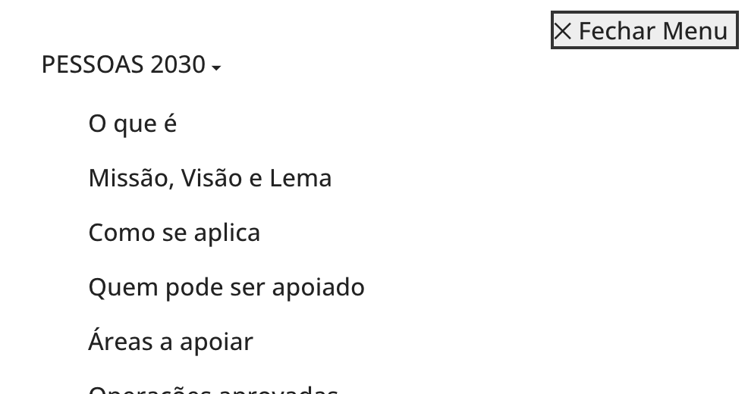
 | Listagem de evidências
 |  |  |  |  | Notas:
 |  |  |  |  | ESC funciona sempre para fechar. Em mobile existe também um botão específico na interface

10.1
voltar à página inicial |  |  |  | 10 - FICHEIROS PDF
 | S | N | NA
 | x |  |  | 10.1 Nos ficheiros PDF é possível, no mínimo, extrair o conteúdo textual para formato TXT
 |  |  |  | Os ficheiros PDF devem ter o seu texto inteiramente extraível para que se possa passar o respetivo conteúdo para um processador de texto sem perda de informação.

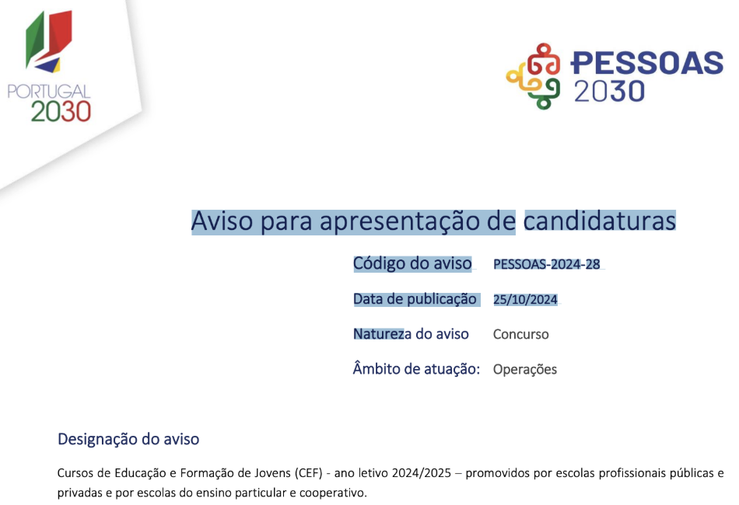
 | Listagem de evidências
 |  |  |  |  | Notas:
 |  |  |  |  | Nos ficheiros PDF é possível extrair o texto

